상품제안서
PGA 친환경그린 2단자동+180g모달사타올 2P세트 | 상품코드: F24570

 |  |  |  |  |  |  | 02-412-0044 | www.easy1.co.kr
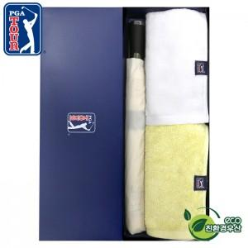

【상세/제작정보】 | *타올 실크인쇄 or 자수인쇄는 별도 문의 바랍니다. *현재 인쇄옵션으로 세팅된건 '우산' 제품 기준입니다.

【인쇄/포장옵션】 | 실크, 스티커, 원단인쇄 / 포장지포장

【공급단가】 | 수량 | 100~ | 300~ | 500~ | 1,000~ | 3,000~
*VAT별도 | 단가 | 22,100원 | 21,760원 | 21,250원 | 20,400원 | 19,550원

【상품 URL】 | http://www.easy1.co.kr/src/goods_detail.php?gdno=24570

